Products
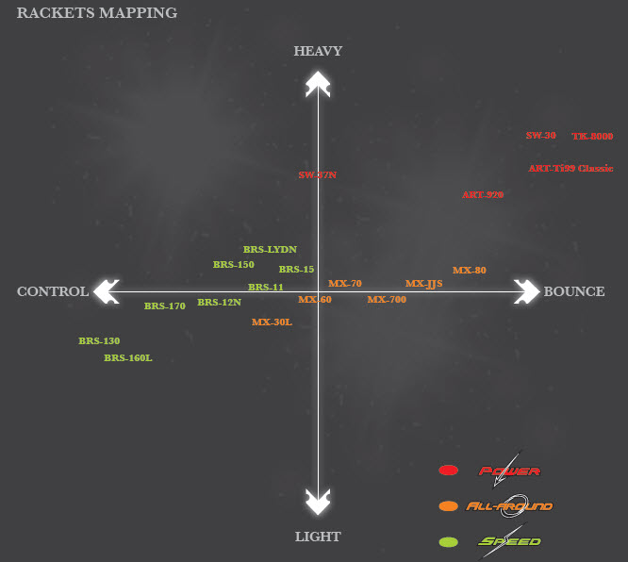
 | SPEED (速度类) |  | POWER (进攻类) |  |  |  |  | ALL-AROUND (全面类) |  | OTHERS | 2013, 4
 | EXPLORER | BRAVE SWORD | CHALLENGER | ARTERY TEC | SUPER WAVES | THRUSTER K |  | METEOR X |  | WRIST ENHANCER
 | 探险家 | 亮剑 | 挑战者 | 脉动 | 超级波 | 突击 | 传奇 | 尖峰 | 超级纳米 | 腕力训练 |  | 黄色字 | 在中文网页中的产品
SUPER |  | BRS-LYD N (2013) BRS-11 (MIT) BRS-12N BRS-15 |  | ART-TI99 CLASSIC (MIT) | SW-37N SW-30 | TK-8000 |  | MX-JJS MX-LONDON MX-80 (MIT) MX-70 (MIT) MX-60 (MIT) MX-30L (MIT) |  |  |  | RED ITEM | 在中文网页中的产品
PRO | EXP-610 EXP-630 | BRS-130 (2013) BRS-150 (2013) BRS-160L BRS-170 |  | ART-910 ART-920 |  |  | LEGEND II LEGEN-100 | MX-700 | SN-7 N SN-6 N | WE-140 WE-120
CLASS | EXP-6250 EXP-6350 EXP-6550 R/C/D/F EXP-6550 R | BRS-1100 BRS-1200 | CHA-9500 CHA-7350 CHA-7450 F | ART-9600 ART-9700 ART-9800 |  |  |  | MX-3000 MX-1000 (2013)
ENTRY | EXP-6533 EXP-6233 EXP-6133 SET |  | CHA-7266 CHA-7166
TRAIN

